상품제안서
원목 골프기념패 HLB-100 수목화 스타일 | 상품코드: S18678

 |  |  |  |  |  |  | 02-713-8555 | www.synergygift.co.kr
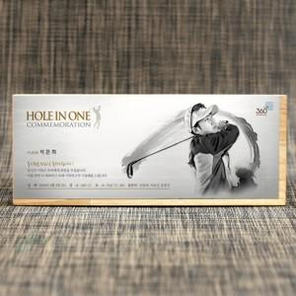 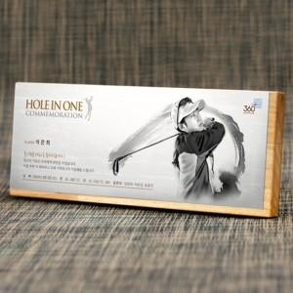 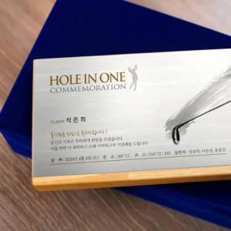

【상세/제작정보】

【인쇄/포장옵션】 | 기타 / 전용케이스

【공급단가】 | 수량 | 1~ | 5~ | 10~ | 30~ | 50~
*VAT별도 | 단가 | 135,000원 | 130,000원 | 125,000원 | 120,000원 | 117,000원

【상품 URL】 | https://www.synergygift.co.kr:443/src/goods_detail.php?gdno=19270

